对账发票申请
东莞富翔对账单-Recall
客户 | 下单时间 | 客户联系人 | 单据编号 | 客户PO号 | 睿颢合同号 | 客户款号 | 使用于 | 品名 | 数量(pcs) | 单价(RMB) | 金额(RMB) | 备注1 | 备注2
东莞富翔 | 2025-12-16 | Jade Jiang | S25121251 | 20390-04 | RDGFQZH048 | 1212/040/052/99 |  | 14标RFID贴纸45*35mm可移 ZHRFS24013 | 1500 | 0.43 | 645.00
 |  |  |  | 20399-04 |  | 1211/040/052/99 |  | 14标RFID贴纸45*35mm可移 ZHRFS24013 | 700 | 0.43 | 301.00
 |  |  |  | 20599-04 |  | 7298/762/052/99 |  | 14标RFID贴纸45*35mm可移 ZHRFS24013 | 3600 | 0.43 | 1548.00
 |  |  |  | 20662-04 |  | 9278/762/733/99 |  | 14标RFID贴纸45*35mm可移 ZHRFS24013 | 9000 | 0.43 | 3870.00
 |  |  |  | 20609-04 |  | 6280/762/052/99 |  | 14标RFID贴纸45*35mm可移 ZHRFS24013 | 1824 | 0.43 | 784.32
TOTAL |  |  |  |  |  |  |  |  | 16624 |  | 7148.3200

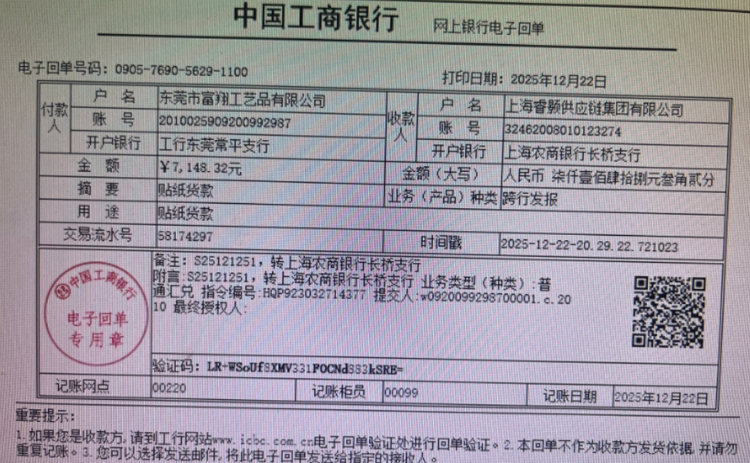
发票通知单
编号 （发票张数） | 申请日期 | 客户 | 开票抬头 （请填写全名） | 货物或应 税劳名称（比如吊粒，吊牌等，大致写一下就可以） | 规格型号 （如果不需要注明的请写“无”） | 单位 | 数量 | 金额 （一张发票的总金额） | 备注3
1 |  | 东莞富翔 | 东莞市富翔工艺品有限公司 | 吊牌、吊粒、贴纸 | 无 | pcs | 16624 | ￥7,148.32

